алгоритмАвтозаполнения_такс5.2
документ Основная поставка/Отчетность ЕПС/Доходность размещения/инвестирования по УК для автозаполнения вида отчета "ОКУД 0420254 Раздел 8. Подраздел 8.3_Сведения о доходности размещения средств ПР по УК"
Класс активов | Стоимость |  | Средневзвешенные вложения за период (по состоянию на отчетную дату) пример расшифровки расчета облигации на листе "примерРасчетаСВЗОП" | Срок (дюрация) (только для облигаций и депозитов) | Доходы (расходы) за отчетный период |  |  |  |  | Доходность на отчетную дату в % годовых, полученная |  |  |  |  | Примечание | Примечание (итого)
 | на начало отчетного периода | на отчетную дату |  |  | от продажи, погашения активов | % доходы, дивиденды | от переоценки | прочие | всего | от продажи, погашения активов | от % доходов, дивидендов | от переоценки | от прочих доходов (расходов) | всего
2 | 10 | 11 | 12 | 13 | 14 | 15 | 16 | 17 | 18 | 19 | 20 | 21 | 22 | 23 | 24 | 24
Акции Паи (акции, доли) иностранных индексных инвестиционных фондов, размещающих средства в государственные ценные бумаги иностранных государств, облигации и акции иных иностранных эмитентов Инвестиционные паи паевых инвестиционных фондов | из ОСВ с отбором по счетам (см. лист "254р8.3_СписокСчетов") | из ОСВ с отбором по счетам (см. лист "254р8.3_СписокСчетов") | суммируются значения из таблицы, составленной в рамках отчетного периода для целей определения средневзвешенных вложений за отчетный период (начОстаток_СВЗОП) и делятся на количество дней в отчетном периоде - см. лист примерРасчетаСВЗОП 1. отправной точкой для определения начОстаток_СВЗОП является начальный остаток из ОСВ по счету ЦБ 1-го порядка на 1 января либо, если он =0, то первый по счету начальный остаток в отчетный период 2. если в отчетном периоде не было Покупки ЦБ или Продажи ЦБ, начОстаток_СВЗОП остается неизменным 3. начОстаток_СВЗОП изменяется на следующий день после Покупки ЦБ или Продажи ЦБ или Перемещении ЦБ : *+ плюсуем на следующий день после покупки ЦБ сумму Дебетового оборота счета 1-го порядка в корреспонденции со счетами 47408 или 47407 или 30602 * -минусуем на следующий день после продажи ЦБ обороты счета ЦБ 1-го порядка *учитываем любое движение по счету 1-го порядка в корреспонденции со счетами 5** или 601 | не требует заполнения | учитывать суммарный оборот проводок: 61210 (Активный, искать ЦБ либо во Владельце либо в Разделителе) в корреспонденции со счетами дох/расх по долевым ЦБ 71505 (Пассивный - доходы) 71506 (активный - расходы) *если 61210 в дебете, то это + *если 61210 в кредите, то это - | у Акций дивиденды: отбирать оборот по проводкам: Кт 60347 с Разделителем =ЦБ, в Дт корсчета либо 30602, либо 20501, либо 47901 Дт 60347 с Разделителем =ЦБ_ Кт 71505 минус Дт 71506_ Кт 60347 с Разделителем =ЦБ | учитывать суммарный оборот проводок: 71505 (Пассивный - доходы) или 71506 (Активный - расходы) в корреспонденции со счетами Переоценки долевых ЦБ 50622-50631 или 50722-50731 Правило математического знака в отчетности для доходов/расходов: *доход +, если счет переоценки в Дт *расход -, если счет переоценки в Кт | Здесь учитываются суммы по проводкам счета Цб первого порядка со счетами 71505 и 71506, исключая дох/расх, учтенные в графах 14, 16 Правило математического знака в отчетности для доходов/расходов: *7-сотый в Кт это + *7-сотый в Дт это - | сумма граф с 14 по 17 | по формуле Доходности на листе Формулы |  |  |  | сумма граф с 19 по 22 | ручное заполнение | ручное заполнение
Государственные ценные бумаги Российской Федерации, обращающиеся на рынке ценных бумаг, за исключением облигаций внешних облигационных займов Российской Федерации и все другие классы по долговым ЦБ | из ОСВ с отбором по счетам (см. лист "254р8.3_СписокСчетов") за исключением остатков на основных счетах Цб с разделителем ЭлементыСтоимостиЦБ= Дебиторская задолженность по накопленному купонному доходу (НКД) | из ОСВ с отбором по счетам (см. лист "254р8.3_СписокСчетов") за исключением остатков на основных счетах Цб с разделителем ЭлементыСтоимостиЦБ= Дебиторская задолженность по накопленному купонному доходу (НКД) | суммируются значения из таблицы, составленной в рамках отчетного периода для целей определения средневзвешенных вложений за отчетный период (начОстаток_СВЗОП) и делятся на количество дней в отчетном периоде - см. лист СВЗОП 1. отправной точкой для определения начОстаток_СВЗОП является начальный остаток из ОСВ по счету ЦБ 1-го порядка по всем Элементам Стоимости на 1 января либо, если он =0, то первый по счету начальный остаток в отчетный период 2. если в отчетном периоде не было ни одного из событий его меняющих (см. п.3), начОстаток_СВЗОП остается неизменным 3. начОстаток_СВЗОП изменяется на следующий день после Покупки ЦБ или Продажи ЦБ или Перемещении : *+ плюсуем на следующий день после покупки ЦБ сумму Дебетового оборота счета 1-го порядка в корреспонденции со счетами 47408 или 47407 или 30602 * -минусуем на следующий день после продажи ЦБ обороты счета ЦБ 1-го порядка в корреспонденции со счетом 61210 *учитываем любое движение по счету 1-го порядка в корреспонденции со счетами 5** | отражаются значения из заполненного регистра сведений «Дюрация ЦБ» (есть возможность формировать записи в регистре сведений «Дюрация ЦБ» (ур_ДюрацияЦБ) через документ «Операция НПО», Способ заполнения документа «Операция НПО» пользователи реализуют самостоятельно, либо заказывают в "Ортикон" как индивидуальную доработку) В документе Доходность... после нажатия кнопки "Свернуть по категориям" для тех облигаций, балансовая стоимость которых на отчетную дату =0, в графе Дюрация проставляется ноль. В такс 5.2 из роли «Сведения о доходности размещения средств пенсионных резервов по управляющим компаниям (Итого)» удален показатель «Срок (дюрация)» (npf-dic:SrokDyurat). Из письма Центробанка от 08.04.2022г. "Разъяснения по формированию надзорной отчетности в формате XBRL НПФ (по таксономии начиная с версии 4.2)": "Значение по показателю «Срок (дюрация)» отражается на дату, то есть сведения необходимо отражать только по тем облигациям/депозитам, которые не погашены/ не закрыты по состоянию на отчетную дату. По показателю «Срок (дюрация)» отражается: * Дюрация до погашения, если денежные потоки вплоть до даты погашения полностью определены * Дюрация к оферте, если для актива предусмотрена оферта * Дюрация по методике Фонда, если денежные потоки зависят от прочих условий (например, индексируемый номинал или плавающие купоны) Если методика для расчета Дюрации в Фонде отстутствует, то необходимо произвести расчет по стандартной формуле при допущении, что номинал в будущем изменяться не будет (равен текущему), в случае с плавающими купонами произвести допущение пролонгации последнего известного купона. | учитывать суммарный оборот проводок: 61210 (Активный, искать ЦБ либо во Владельце либо в Разделителе) в корреспонденции со счетами дох/расх по долговым ЦБ 71503 (Пассивный - доходы) или 71504 (Активный - расходы) Правило математического знака в отчетности для доходов/расходов: *7-сотый в Кт это + *7-сотый в Дт это - или *если 61210 в дебете, то это + *если 61210 в кредите, то это - | в колонке отражается суммарный оборот проводок основного счета ЦБ в корреспонденции с 710** Правило мат знака: 7-сотый в Кт это + 7-сотый в Дт это - | учитывать суммарный оборот проводок: 71503 (Пассивный - доходы) или 71504 (Активный - расходы) в корреспонденции со счетами Переоценки ЦБ Правило математического знака в отчетности для доходов/расходов: *7-сотый в Кт это + *7-сотый в Дт это - | Суммировать обороты с тех проводок, где любой элемент стоимости корреспондирует со 71*, НЕ равными 710**/71503/71504 Правило мат знака: 7-сотый в Кт это + 7-сотый в Дт это - | сумма граф с 14 по 17 | по формуле Доходности на листе Формулы |  |  |  | сумма граф с 19 по 22 | ручное заполнение | 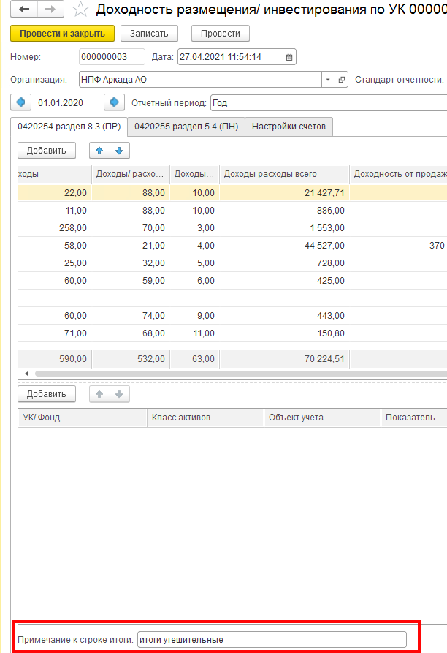
Денежные средства на счетах в кредитных организациях | из ОСВ с отбором по счетам (см. лист "254р8.3_СписокСчетов_такс5.2") | из ОСВ с отбором по счетам (см. лист "254р8.3_СписокСчетов_такс5.2") | Общая сумма нач остатков по основному счету 2-го порядка за каждый календарный день за минусом сумм проводок с счетами 20613 или 20507/20508, у которых Банковский счет (выходить на реквизит Банковский счет через Владельца или Разделителя) равен Владельцу.Банковский счет по счетам 20501/47901(в справочнике Банковский счет поле вид счета Расчетный), деленная на количество дней в отчетном периоде | не требует заполнения | не заполняется | с 01.01.2022 года учет МНО (для ИФРС-9 обязательно ИАС-39 по желанию) осуществляется на счете 20507(20508), поэтому в отбор по колонке добавлена сумма 20507 (20508) в корреспонденции со счетами 71001 с аналитикой Владелец.Банковский счет ведётся на счетах (в справочнике Банковский счет поле вид счета Расчетный): с 01.01.2024 года учет МНО по счета в ДУ осуществляется на счете 47911, поэтому в отбор по колонке добавлена сумма 47911 (с отбором по Разделитель(Договор)/Дополнительная информация/Вид расчетов=Банк либо Р/С УК (стр. 1 ББ), при этом если Владелец=Банковский счет, то в справочнике Банковский счет должно быть заполнено поле Договор и поле вид счета Расчетный) в корреспонденции со счетами 71001 | не заполняется | проводка 71702Дт 20501(47901)Кт *для ИФРС-9 оборот с проводок восстановления (создания) резервов под обесценение 71201/71202 с 20505/20506 Правило мат знака: 7-сотый в Кт это + 7-сотый в Дт это - | сумма граф с 14 по 17 | по формуле Доходности на листе Формулы |  |  |  | сумма граф с 19 по 22 | ручное заполнение
Денежные средства на брокерских счетах | Прочая дебиторская задолженность | из ОСВ с отбором по счетам (см. лист "254р8.3_СписокСчетов_такс5.2") | Общую сумму начальных остатков по счету 30602 за минусом за каждый день делим на количество дней в отчетном периоде. | не требует заполнения | не заполняется | не заполняется | не заполняется | Здесь учитываются суммы по проводкам основных счетов (30602, 47901_брок) с 7-сотыми счетами Правило мат знака: 7-сотый в Кт это + 7-сотый в Дт это - | сумма граф с 14 по 17 | по формуле Доходности на листе Формулы |  |  |  | сумма граф с 19 по 22 | ручное заполнение
Прочая дебиторская задолженность Прочая кредиторская задолженность Прочие активы (для счетов по умолчанию 202.02; 202.03; 202.09; 50905,20213 - во вкладке Настройка счетов ) | из ОСВ с отбором по счетам (см. лист "254р8.3_СписокСчетов_такс5.2") ВСЕГДА Прочая дебиторская задолженность по счету 60329 необходимо учитывать суммы по операциям, сделанным в текущем отчетном периоде с заполненным полем "Событие прошлого периода" (это значит, что данная сумма относится к 31 декабря предыдущего года) Прочая кредиторская задолженность по счету 60328 необходимо учитывать суммы по операциям, сделанным в текущем отчетном периоде с заполненным полем "Событие прошлого периода" | из ОСВ с отбором по счетам (см. лист "254р8.3_СписокСчетов_такс5.2") только ЕСЛИ отчет за ГОД Прочая дебиторская задолженность по счету 60329 необходимо учитывать суммы по операциям, сделанным в отчетном периоде (+1 год) с заполненным полем "Событие прошлого периода" (это значит, что данная сумма относится к 31 декабря отчетного года) Прочая кредиторская задолженность по счету 60328 необходимо учитывать суммы по операциям, сделанным в отчетном периоде (+1 год) с заполненным полем "Событие прошлого периода" | Общую сумму начальных остатков по счету первого порядка за каждый календарный день делим на количество дней в отчетном периоде ВСЕГДА Прочая дебиторская задолженность по счету 60329 необходимо учитывать суммы по операциям, сделанным в текущем отчетном периоде с заполненным полем "Событие прошлого периода" (это значит, что данная сумма относится к 31 декабря предыдущего года) Прочая кредиторская задолженность по счету 60328 необходимо учитывать суммы по операциям, сделанным в текущем отчетном периоде с заполненным полем "Событие прошлого периода" | для объектов учета=облигациям и Депозитам - вручную | не заполняется | не заполняется | не заполняется | Заполняется Для счетов Прочей ДЗ 60302 60310 60312 60323 60332 60334 47408 47417 47423 47902 60329 30306 Для счетов Прочей КЗ 60301 60309 60311_аналитика 60322_аналитика 60331 60333 47407 47416 47422 47903_аналитика 61501 60328 30305 Для счетов Прочие активы 20202 20203 20209 50905 в корреспонденцмм с любым счетом 71***/72***, кроме 30306 Дт в корреспонденции 72304 (12109) (это ежегодная операция перевода в РОПС) То есть суммируются обороты с тех проводок, где основной счет (кроме счетов 20603, 20507, 60347 - эти счета участвуют в формировании графы"% дох дивид" по классам р/с, депозитов, акций)) корреспондирует с любым 71***/72*** (для 72-х счетов применять отчетный период+1). по счетам доходов/рвсходов, корреспондирующим со счетами 60328-0329 необходимо: * не учитывать суммы по операциям, сделанным в текущем отчетном периоде с заполненным полем "Событие прошлого периода" (т.к. операция получения дохода относится к 31 декабря предыдущего года) * учитывать суммы по операциям, сделанным в отчетном периоде (+1 год) с заполненным полем "Событие прошлого периода" (т.к. операция получения дохода относится к 31 декабря отчетного года) При этом исключаются суммы по тем лицевым счетам, у которых по Владельцу/Разделителю в справочнике Договоры, в Периодических сведениях (НФО) заполнено свойство "Объект учета" значением конкретного объекта недвижимости (из справочника Основные средства/активы в форме права пользования с Группой учета ОС =Здания, Сооружения, Земля), т.к. эти значения с такой аналитикой относятся к графе Прочие дох/расх по классу актива Недвижимость. Правило мат знака: 7-сотый в Кт это + 7-сотый в Дт это - | сумма граф с 14 по 17 | не заполняется |  |  | по формуле Доходности на листе Формулы В начальной версии документа Доходность 50905 учитывался в каждой ЦБ и возникали проблемы: на дату размещения Цб получали в остатках суммы предварительных затрат по сделкам Т+, хотя самого тела ЦБ там еще не было (юридически на балансе бумаги нет).. Поэтому было принято решение внести счет 50905 в Прочие активы во вкладку Настройка счетов по умолчанию, а расчетное значение доходности в числах третьего порядка считать нормой. | сумма граф с 19 по 22 | ручное заполнение
Прочие активы, кроме счетов по умолчанию 202.02; 202.03; 202.09; 50905,20213 | из ОСВ с отбором по счетам (см. лист "254р8.3_СписокСчетов_такс5.2") ЗАПОЛНЯЕТСЯ поле во вкладке Настройка счетов с выбором типа данных по ссылке на справочник ЕПС через Список значений | из ОСВ с отбором по счетам (см. лист "254р8.3_СписокСчетов") ЗАПОЛНЯЕТСЯ поле во вкладке Настройка счетов с выбором типа данных по ссылке на справочник ЕПС через Список значений | Общую сумму начальных остатков по счету первого порядка за каждый календарный день делим на количество дней в отчетном периоде | для объектов учета=облигациям и Депозитам - вручную | вручную | вручную | вручную | вручную | сумма граф с 14 по 17 | вручную |  |  |  | сумма граф с 19 по 22 | ручное заполнение
Прочая дебиторская задолженность (обезличенная) Прочая кредиторская задолженность (обезличенная) Кредиторская задолженность - вознаграждения | из ОСВ с отбором по счетам (см. лист "254р8.3_СписокСчетов_такс5.2") | из ОСВ с отбором по счетам (см. лист "254р8.3_СписокСчетов_такс5.2") | Общую сумму начальных остатков по счету первого порядка за каждый календарный день делим на количество дней в отчетном периоде | не требует заполнения | не заполняется | не заполняется | не заполняется | возможны суммы только по классу "КЗ - вознаграждения" Суммируются обороты с тех проводок, где основной счет (с аналитикой) корреспондирует с любым 71***/72*** (для 72-х счетов применять отчетный период+1) Правило мат знака: 7-сотый в Кт это + 7-сотый в Дт это - | сумма граф с 14 по 17 | по формуле Доходности на листе Формулы |  |  |  | сумма граф с 19 по 22 | ручное заполнение
Дебиторская задолженность по операциям РЕПО | из ОСВ с отбором по счетам (см. лист "254р8.3_СписокСчетов") | из ОСВ с отбором по счетам (см. лист "254р8.3_СписокСчетов") | Общую сумму начальных остатков по счету первого порядка за каждый календарный день делим на количество дней в отчетном периоде начОстаток_СВЗОП изменяется: *+ плюсуем на следующий день после открытия РЕПО сумму счета 1-го порядка 470** /471** кроме 47011/47111 в Дебете в корреспонденции с 47901/30602 с любым счетом, кроме 7ХХ * -минусуем на следующий день после любой операции по РЕПО по Кредиту обороты 1-го порядка 470** /471** кроме 47011/47111 в корреспонденции с 47901/30602/47018 с любым счетом, кроме 7ХХ Примечание 47011/47111 (процент приходит с 30602 и уходит на 710, учитывается в колонке % доходы) | не требует заполнения | не заполняется | в колонке отражается суммарный оборот проводок 47011 или 47111 Дт _71001Кт 47020 или 47121 Дт_71005 Кт 71006Дт_47021или 47121 Кт Правило мат знака: 7-сотый в Кт это + 7-сотый в Дт это - | не заполняется | в колонке отражается суммарный оборот проводок 71003Дт_47018/47019 или 47118/47119 Кт Правило мат знака: 7-сотый в Кт это + 7-сотый в Дт это - | сумма граф с 14 по 17 | по формуле Доходности на листе Формулы |  |  |  | сумма граф с 19 по 22 | ручное заполнение
Кредиторская задолженность по операциям РЕПО | из ОСВ с отбором по счетам (см. лист "254р8.3_СписокСчетов") | из ОСВ с отбором по счетам (см. лист "254р8.3_СписокСчетов") | Общую сумму начальных остатков по счету за каждый календарный день делим на количество дней в отчетном периоде (обычно КЗ живет одним днём и СВЗОП=0) начОстаток_СВЗОП (всегда либо минусовый либо ноль) изменяется: * отражаем с - на следующий день после открытия РЕПО сумму счета 47018/47118 в Кредите в корреспонденции с любым счетом (потому что приходит обычно со счета 71003) * отражаем с + на следующий день после любой операции РЕПО обороты счета 47018 /47118 в Дебете в корреспонденции с любым счетом | не требует заполнения | не заполняется | не заполняется | не заполняется | в колонке отражается суммарный оборот проводок 71003Дт_47018 или 47118 Кт Правило мат знака: 7-сотый в Кт это + 7-сотый в Дт это - | сумма граф с 14 по 17 | по формуле Доходности на листе Формулы |  |  |  | сумма граф с 19 по 22 | ручное заполнение
Депозиты Депозитные сертификаты | из ОСВ с отбором по счетам (см. лист "254р8.3_СписокСчетов_такс5.2") | из ОСВ с отбором по счетам (см. лист "254р8.3_СписокСчетов_такс5.2") | +Общую сумму начальных остатков по счету 20601 за каждый календарный день делим на количество дней в отчетном периоде +Общую сумму начальных остатков за каждый день по счету 20603 (с описанными отборами) делим на количество дней в отчетном периоде. Иначе говоря, должно совпасть с: Общую сумму начальных остатков по счету 1-го порядка 206 за каждый календарный день делим на количество дней в отчетном периоде | отражается разница в днях между Датой конца отчетного периода и Датой окончания депозита из Справочника Депозиты, если Депозит закрыт в отчетном периоде, то Дюрация=0 | не заполняется | сумма всех оборотов счета 20603 с Владельцем=Объекту учета в корреспонденции с 71001 при условии: если в реквизите Банковский счет (выходить на реквизит через Владелец/Разделитель) в поле Вид счета Не равен Расчетный (если владелец справочник Депозитов, то см поле Банковский счет) август 2023: добавили отборы: сумма оборотов счетов 20607+20609+20617-20605-20611-20613-20619-20615 со счетами 71005 и 71006 Правило мат знака: 7-сотый в Кт это + 7-сотый в Дт это - | не заполняется | не заполняется | сумма граф с 14 по 17 | по формуле Доходности на листе Формулы |  |  |  | сумма граф с 19 по 22 | ручное заполнение
Недвижимое имущество | из ОСВ с отбором по счетам (см. лист "254р8.3_СписокСчетов_такс5.2") | из ОСВ с отбором по счетам (см. лист "254р8.3_СписокСчетов_такс5.2") | только для варианта ведения учета недвижимости по справедливой стоимости: Общая сумма нач остатков по л/счету первого порядка (без учета переоценки) за каждый календарный день, деленная на количество дней в отчетном периоде (если в отчетном периоде не было продажи/покупки недвижимости, то средневзвешенное будет = начальному остатку). | не требует заполнения | учитывать суммарный оборот *по счетам 608 (Аренда) - не заполняется *по счетам 604 (ОС) 61209 (Владелец=Объект учета) в корреспонденции -с 71801 (54101 - доходы от выбытия (реализации) основных средств) -с 71802 (55201 - расходы по выбытию (реализации) основных средств) *по счетам 619 (инвестИм-во) 61209 (Владелец=Объект учета) в корреспонденции -с 71701 (52501 - доходы от выбытия (реализации) инвестиционного имущества) -с 71702 (53501 - расходы по выбытию (реализации) инвестиционного имущества) Правило математического знака в отчетности для доходов/расходов: *7-сотый в Кт это + *7-сотый в Дт это - | не заполняется | учитывать суммарный оборот проводок *по счетам 608 (Аренда): основные счета (Владелец=Объект учета) в корреспонденции с 71701 (52303 - доходы арендатора от переоценки обязательств по аренде) *по счетам 604 (ОС) основные счета (Владелец=Объект учета) в корреспонденции -с 71801 (54106 - доходы от дооценки основных средств после их уценки) -с 71802 (55204 - расходы по обесценению основных средств) (55206 - расходы по уценке основных средств) *по счетам 619 (инвестИм-во) основные счета (Владелец=Объекту учета) в корреспонденции -с 71701 (52504 - доходы от изменения справедливой стоимости инвестиционного имущества) -с 71702 (53502 - расходы по обесценению инвестиционного имущества) (53503 - расходы по изменению справедливой стоимости инвестиционного имущества) Правило математического знака в отчетности для доходов/расходов: *7-сотый в Кт это + *7-сотый в Дт это - | здесь должна учитываться плата за аренду, электричество, оплата оценщику недвижимости учитывать суммарный оборот проводок (аналитика по Объекту учета считывается с корреспондендирующих счетов, у которых в реквизитах (либо во Владельцах либо в Разделителе) есть непосредственно сам Объект учета либо в справочнике Договоры, в Периодических сведениях (НФО) которого свойство "Объект учета" заполнено значением конкретного объекта недвижимости (из справочника Основные средства/активы в форме права пользования с Группой учета ОС =Здания, Сооружения, Земля) 71702 (53805 - прочие расходы арендатора по договорам аренды) 71701 (52304 - прочие доходы арендатора по договорам аренды) 71802 (55401 - арендная плата по краткосрочной аренде и аренде активов, имеющих низкую стоимость) 71802 (55301 - амортизация по основным средствам) 71701 (52301 - доходы арендодателя от сдачи имущества в операционную аренду) (52302 - доходы арендодателя от операций финансовой аренды) (52203 - по операциям финансовой аренды) 71702 (53804 - расходы арендодателя по операциям финансовой аренды) (53303 - расходы по формированию (доначислению) резервов под обесценение по операциям финансовой аренды) 71801 (54104 - доходы от восстановления убытков от обесценения основных средств) 71802 (55208 - расходы по ремонту основных средств и другого имущества, кроме инвестиционного имущества) (55209 - расходы на содержание основных средств и другого имущества, включая коммунальные расходы, кроме инвестиционного имущества) (55611 - другие расходы, относимые к прочим, в том числе носящие разовый, случайный характер) 71701 (52502 - доходы от сдачи в аренду инвестиционного имущества) 71701 (52503 - доходы от восстановления убытков от обесценения инвестиционного имущества) 71702 (53504 - расходы по ремонту инвестиционного имущества) (53505 - расходы на содержание инвестиционного имущества) (53506 - амортизация по инвестиционному имуществу Правило математического знака в отчетности для доходов/расходов: *7-сотый в | сумма граф с 14 по 17 | по формуле Доходности на листе Формулы |  |  |  | сумма граф с 19 по 22 | ручное заполнение

графа8 реготчетаКлассификация
справочник "Категория ценной бумаги (ЕПС)" (Справочник.епс_КатегорияЦеннойБумаги )_ используетсяв справочнике ЦБ во вкладке "Категория" в составе РегистрСведений.епс_КатегорияЦеннойБумаги | Классификация актива в соответствии с Международным стандартом финансовой отчетности (из Таксономии словарей)
 | IAS 39 | IFRS 9
Долговые ценные бумаги, удерживаемые до погашения | Финансовые активы, удерживаемые до погашения
Финансовые инструменты оцениваемые по СС через ПСД и ценные бумаги имеющиеся в наличии для продажи | Финансовые активы, имеющиеся в наличии для продажи | Финансовые активы, оцениваемые по справедливой стоимости через прочий совокупный доход
Финансовые инструменты, оцениваемые по амортизированной стоимости |  | Финансовые активы, оцениваемые по амортизированной стоимости
Финансовые инструменты, оцениваемые по СС через ПУ в обязательном порядке | Финансовые активы, оцениваемые по справедливой стоимости через прибыль или убыток | Финансовые активы, оцениваемые по справедливой стоимости через прибыль или убыток
Финансовые инструменты, оцениваемые по СС через ПУ по усмотрению организации
 | займы и дебиторская задолженность
 | Не применимо | Не применимо

Начиная с релиза 75.1 от августа 2024 в документе Основная поставка/Отчетность ЕПС/Доходность поле Категория актива переименовано в "Классификация актива" и дополнительно создано новое поле "Категория объекта", где для всех классов отбор значения показателя осуществляется из регистра РегистрСведений.епс_КатегорияЦеннойБумаги с учетом "расщепления" одного и того же актива/пассива по разным Категориям согласно тому Подразделению на котором висит лицевой счет В реготчет в графу "Классификация актива" (8_Классиф-цияАктива_IAS 39) информация отбирается из одноименной графы документа Доходность В документе Доходность. в поле Классификация актива *отражается информация только по Активам, кроме Недвижимости * по остальным классам проставляется "не применяется" (по этим классам в таксономии показатель "Классификация" отсутствует) Важно: в Таксономии словарей таксономии 5.2 для колонки 9 "Классификация по МСФО (IAS 39) необходимо сделать сопоставление предопределенному значению "Не применимо" значение "не применяется" *можно внести значение вручную, используя Выбор типа данных - либо из "РегистрСведений.епс_КатегорияЦеннойБумаги" либо строчным значением "займы и дебиторская задолженность" ВАЖНО: в таксономии 5.2 для колонки 9 "Классификация по МСФО (IFRS 9)" необходимо в Таксономии словарей сделать сопоставление по mem-int_Ne_PrimenimoMember "Не применимо"="-", при этом "-" должен быть выгружаемым (основано на разъяснениях Банка России в ходе семинара от 16.11.2022 - страница 102 Презентации)
в Документе Доходность в графе Классификация актива, начиная с релиза 75.1 от августа 2024:
*если Объект учета в документе Основная поставка/Доходность… Ценная бумага, то отбор значения показателя в графу Классификация актива осуществляется из Справочника Ценных бумаг/вкладка Категория с учетом "расщепления" одной и той же ЦБ по разным Категориям/Подразделениям -см. скрин ниже
*если Объект учета в документе Основная поставка/Доходность... Банковский счет, то отбор значения показателя осуществляется из Справочника Договоры/раздел Категория (именно Раздел, а не поле Категория в разделе Доп сведения) переходом по ссылке в Справочнике Банковский счет в поле Договор -см. скрин ниже
*если Объект учета в документе Основная поставка/Доходность... Договор, то отбор значения показателя осуществляется из Справочника Договоры/раздел Категория (не поле Категория в разделе Доп сведения) -см. скрин ниже
*если объект учета в документе Основная поставка/Доходность... Депозит, то отбор значения показателя осуществляется из Справочника Договоры/раздел Категория (не поле Категория в разделе Доп сведения, а зеленый раздел) переходом по ссылке в Справочнике Депозитные вклады в поле Договор -см. скрин ниже
*для класса "Дебиторская задолженность по операциям РЕПО" значение в поле "Классификация актива"= "займы и дебиторская задолженность" (для IFRS 9 использзуется "Финансовые активы, оцениваемые по амортизированной стоимости") (инцидент от 22.03.2024)
*для класса "Прочая дебиторская задолженность" (в т.ч. и обезличенная) в документе Основная поставка/Доходность... в поле Объект учета Справочник.епс_НаименованиеЗадолженности,а значение в поле Классификация актива ="займы и дебиторская задолженность" (для IFRS 9 использзуется "Финансовые активы, оцениваемые по амортизированной стоимости")
*если в документе Основная поставка/Доходность... по классу активов "Прочие активы" -в поле Объект учета выбран тип данных Строка со значением "Касса организации", "Чеки (в том числе дорожные чеки), номинальная стоимость которых указана в иностранной валюте", "Денежные средства в пути", то значение в поле Классификация актива "Финансовые активы, имеющиеся в наличии для продажи") для IAS 39 (для IFRS 9 Финансовые инструменты, оцениваемые по амортизированной стоимости) (инцидент 009 от 22.04.2024) - в поле Объект учета=справочник Ценных бумаг, то в графе Классификация актива проставляется значение для IAS 39 "займы и дебиторская задолженность" (для IFRS 9 "Финансовые активы, оцениваемые по амортизированной стоимости") (инцидент от 24.07.2022), т.к. это Предварительные затраты на приобретение ЦБ по счету 50905 -в других случаях – ручное заполнение
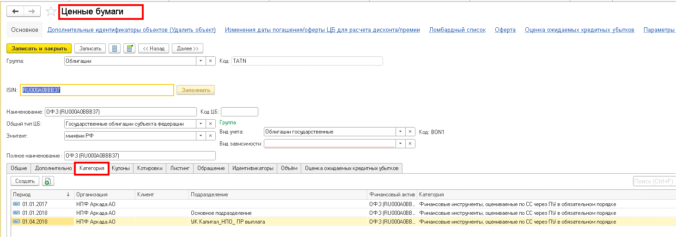
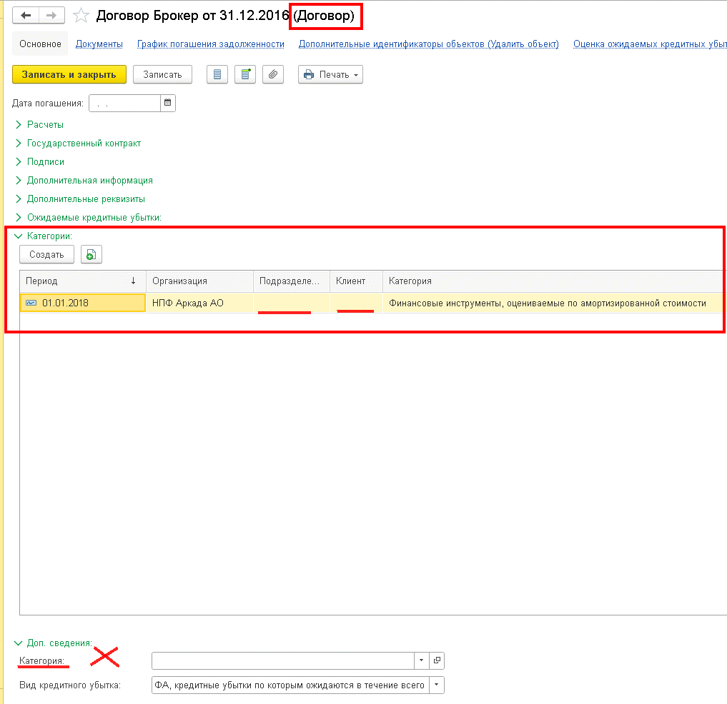

ОсобенностиКнопокАвтозаполнения
ВАЖНО соблюдать последовательность действий: сначала табличная часть документа заполняется данными по Остаткам, затем рассчитывается Средневзвешенное, после чего производится расчет Доходов (Доходности), затем необходимо Свернуть данные по категориям, далее следует Записать документ. Кроме того, Документ должен быть создан датой конца периода и проведен.
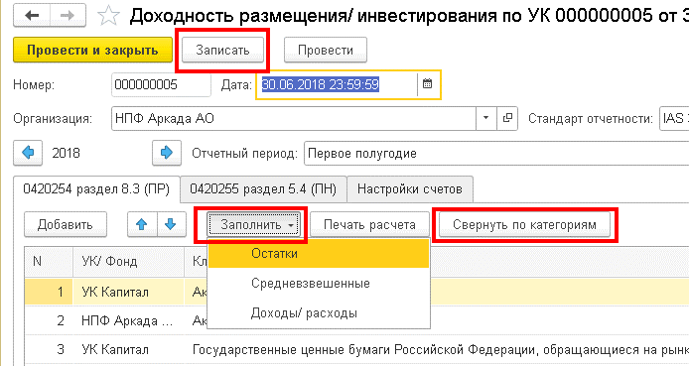 | 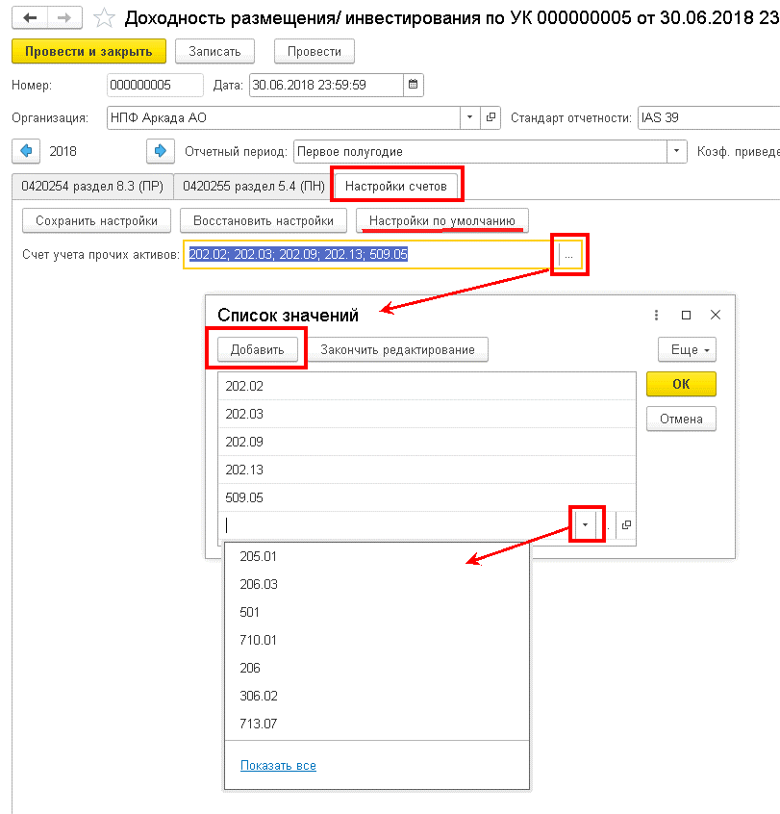 | 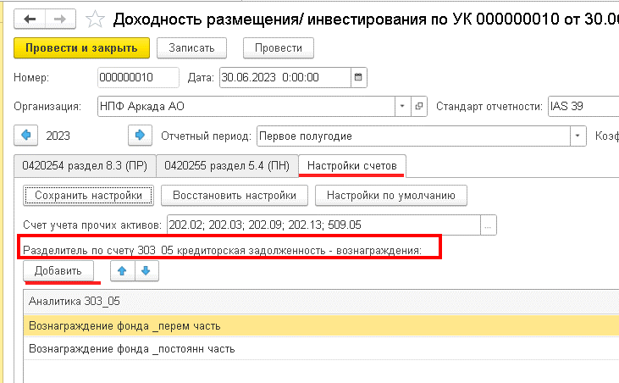

кнопка "Заполнить остатки"
*если в регистре бухгалтерии модуля ЕПС (иначе говоря в ОСВ) по лицевым счетам, определяющим Актив в отчетном периоде есть остатки или движение, то в документе формируется строка по соответствующему классу актива/обязательства
*в ходе перезаполнения (повторного нажатия кнопки) затираются внесенные в ручном режиме значения колонок Дюрация и Примечание/Примечание к строке итоги

кнопка "Заполнить Средневзвешенные" |  | ВКЛАДКА "Настройка счетов"
*если в табличной части документа есть записи, то по всем этим записям будет заполнена колонка "Стоимость средневзвешенная". |  | 1. в поле "Счет учета прочих активов" необходимо создать список счетов ЕПС, информация по остаткам и оборотам с которых будет формировать в отчет строку по классу "Прочие активы", воспользовавшись кнопкой "Настройка по умолчанию", пользователь может облегчить себе задачу ввода и корректировки нужных счетов.
*в ходе перезаполнения (повторного нажатия описываемой кнопки) НЕ затираются внесенные в ручном режиме значения колонок Дюрация и Примечание/Примечание к строке итоги

кнопка "Заполнить Доходы/ расходы"
*если в табличной части документа есть записи, то блок колонок "Доходы" и "Доходность" будет заполнен по тем классам активов для которых прописаны условия заполнения колонок - см. лист "алгоритмАвтозаполнения" |  | 2. в релизе 4.1.62.1 (от 29.06.2023) заменен порядок сбора данных для класса активов "Кредиторская задолженность вознаграждения" по объекту учета "Внутрихозяйственные расчеты". На вкладку "Настройки счетов" документа "Доходность размещения/ инвестирования по УК" добавлена таблица "Разделитель по счету 303_05 кредиторская задолженность - вознаграждения". В таблице необходимо указать разделитель лицевого счета для счета 303_05, по которому этот объект учета должен быть отнесен к классу активов "Кредиторская задолженность вознаграждения". Все остальные средства с этого счета будут отнесены к классу активов "Прочая кредиторская задолженность".
*в ходе перезаполнения (повторного нажатия описываемой кнопки) НЕ затираются внесенные в ручном режиме значения колонок Дюрация и Примечание/Примечание к строке итоги

кнопка "Свернуть по категориям"
*первоначально по одной и той же Ценной бумаге в документе может быть более одной строки, т.к. сведения о бумаге отражаются в разрезе каждого Подразделения, после нажатия кнопки "Свернуть по категориям" поле "Подразделение" очищается и числовые значения по ЦБ суммируются в разрезе УК и Категории *для тех облигаций, количество которых в Фонде на отчетную дату =0, в графе Дюрация проставляется ноль

кнопка "Записать"
после нажатия кнопки "Записать" происходит удаление строк , не содержащих суммовых значений ни в одной колонке

Формулы и ЭлСтоим
ФОРМУЛЫ
документ "Доходность размещения.." колонка "Стоимость средневзвешенная" соответствует показателю отяетности "Средневзвешенные вложения за период" (далее СВЗОП )
4623-У в ред 5712-У: По показателю "Средневзвешенные вложения за период" (строка 8) указывается средневзвешенная величина вложений в актив (обязательство) за отчетный период, которая определяется на основе взвешенного по времени значения стоимости актива (обязательства) на начало отчетного периода, а также увеличения или уменьшения стоимости вложений в актив (обязательство) в течение отчетного периода
формула из текста "от 01.09.2021г. Разъяснения по формированию надзорной отчетности в формате XBRL НПФ (по таксономии начиная с версии 4.2)" стр 75: Средневзвешенные вложения за период = (Стоимость вложений (входящий остаток) * количество дней в работе - Стоимость вложений (продажа актива) * количество дней в изъятии до конца отчетного периода + Стоимость вложений (покупка актива) * количество дней в работе) делить на общее количество дней в периоде. При этом в расчет включается только увеличение или уменьшение стоимости вложений за счет поступления или выбытия актива (обязательства). Переоценка, процентные доходы (расходы) и прочие корректировки стоимости в расчете не участвуют.
Формула расчета доходности в соответствии с требованиями 4623-У имеет следующий вид: Дi =(Доходы (расходы) i /Средневзвешенные вложения за период×N/K)×100%, где Дi- доходность по i-му виду доходов (расходов); Доходы (расходы)i – доходы (расходы) вида i из перечня: «Процентные доходы, дивиденды», «Доходы (расходы) от переоценки», «Доходы (расходы) от продажи, погашения активов», «Прочие доходы (расходы)»; N- количество календарных дней в году; K-количество календарных дней в отчетном периоде. Значения по показателям доходности отражаются с точностью до двух знаков после разделителя и подлежат округлению по математическим правилам.

СВЗОП | Сумма нач ост без доходов по календДням | ДОХОДНОСТЬ% (Дi )= | Доход (Дi) | * | кол-во дней в отч году | *100 |  | коэффициент приведения (N/K) = | кол-во дней в отч году
 | кол-во дней в отч периоде |  | СВЗОП |  | кол-во дней в отч периоде |  |  |  | кол-во дней в отч периоде

 |  |  |  |  |  |  | пример для 1 кв 2022 года | коэффициент приведения(N/K)= | 4.0555555556 | (кол-во дней в отч периоде/кол-во дней в отч году)

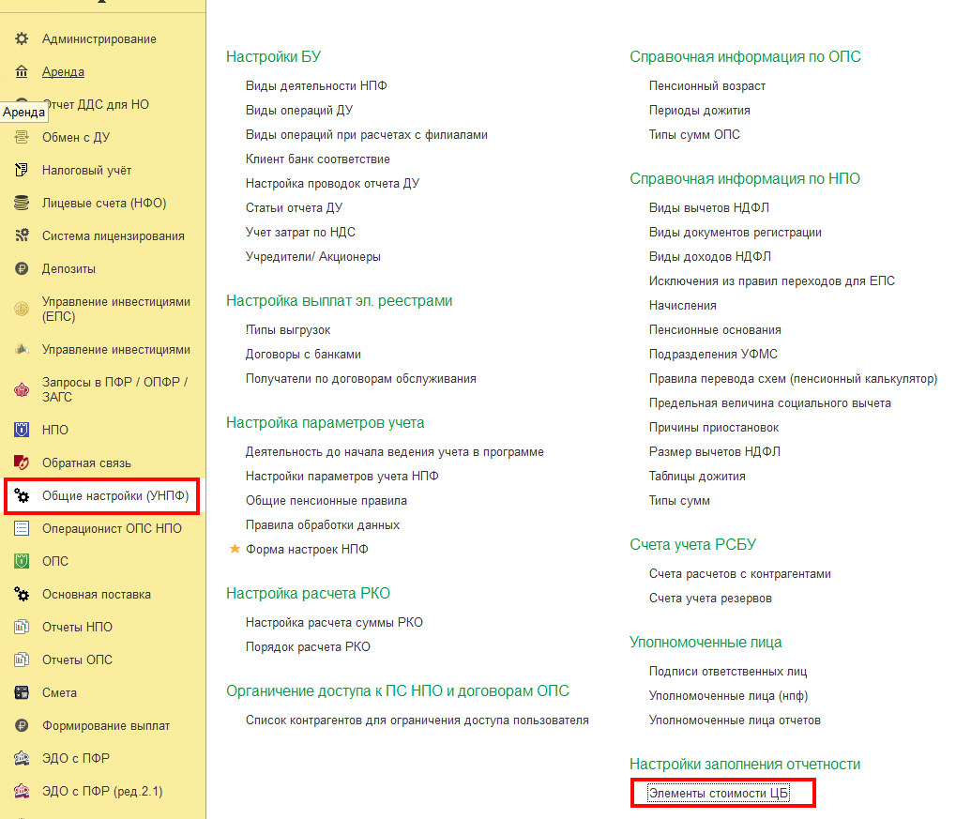
Элементы стоимости Ценной бумаги (в шаблоне л/с это Разделитель) |  |  |  |  |  |  |  |  |  | РегистрСведений.епс_ЭлементыСтоимостиЦБ (начиная с релиза 35.2)
 |  |  |  |  |  |  |  | согласно нормативным документам и требованиям к показателям в отчетности можно выделить следующие Элементы стоимости ЦБ: |  | Пример соответствия Значений аналитики Элементам стоимости
 |  |  |  |  |  |  |  | Тело
 |  |  |  |  |  |  |  | НКД (накопленный купонный доход)
 |  |  |  |  |  |  |  | УКД (уплаченный купонный доход)
 |  |  |  |  |  |  |  | Накопленный процентный доход
 |  |  |  |  |  |  |  | Дисконт
 |  |  |  |  |  |  |  | Премия
 |  |  |  |  |  |  |  | Дебиторская задолженность по накопленному купонному доходу (НКД)

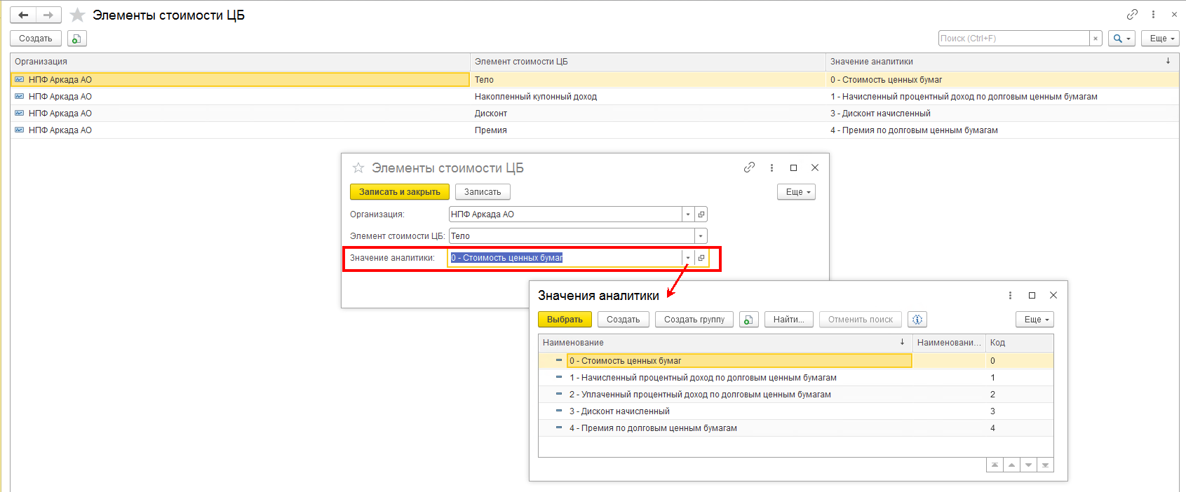

примерРасчетаСВЗОП_такс4.2
По кнопке "Печать расчета" можно увидеть краткую расшифровку расчета Средневзвешенных вложений по объекту учета
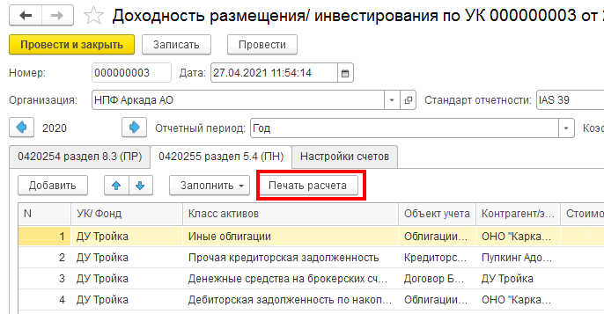

подробный пример Расчета средневзвешенных вложений за отчетный период (СВЗОП):
кол-воДнейВотчетномПериоде | 90
 |  |  | элементом стоимости) равным значению "Дебиторская задолженность по накопленному купонному доходу (НКД)
СтоимостьНаНачало (Дебет, для расчета знак "+") | СуммаОборотДт (для расчета знак "+") | СуммаОборотКт (для расчета знак "-") | СчетЕПС | Кол-воДнейВрасчете | Дата появления Оборота | Комментарий | Оборот(начОст) умножить на Кол-воДнейВрасчете с учетом математического знака
54,362,696.00 | 0 | 0 | 501_начОстаток без Элемента стоимости= "Дебиторская задолженность по накопленному купонному доходу (НКД) | 90 | 2020-12-30 |  | 4,892,642,640.00
 | 0 | 2,400,000.00 | 501.04_элСтоим 0 | 70 | 2021-01-20 | Частичное выбытие | -168,000,000.00
 | 0 | 72,360.00 | 501.04_элСтоим 1 | 70 | 2021-01-20 |  | -5,065,200.00
 | 0 | 121,067.93 | 501.04_элСтоим 4 | 70 | 2021-01-20 |  | -8,474,755.10
 | 53,470.30 | 0 | 501.22 | 70 | 2021-01-20 |  | 3,742,921.00
из ОСВ по счету 1-го порядка отбирается начальный остаток | 1. из ОСВ "Анализ счета 612.10" в разрезе рассматриваемой ЦБ отбираются: кредитовые обороты по основному счету и выбывающие обороты (дебетовые или кредитовые) по счетам переоценки/корректировки ЦБ СуммаОборотДт для расчета знак "+" СуммаОборотКт для расчета знак "-" 2. кредитовый оборот с Разделителем (элементом стоимости) равным значению "Дебиторская задолженность по накопленному купонному доходу (НКД)", образующийся после Погашения купона не участвует в расчете СВЗОП |  |  | подсчет количества дней существования суммы производится со дня, следующего за днем, в котором эта сумма появилась оборотах |  | итого | 4,714,845,605.90
 |  |  |  |  |  | СВЗОП "итого" делим на 90 (колвоДнейВотчетномПериоде) | 52,387,173.40

